关系图
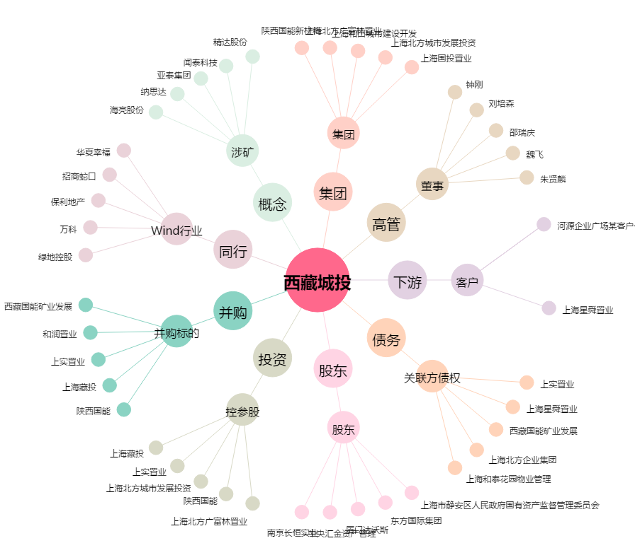
西藏城投[600773.SH] - 关系概览图

